상품제안서
유스토리 A4 상장용지 | 상품코드: S45550

 |  |  |  |  |  |  | 02-713-8555 | www.synergygift.co.kr
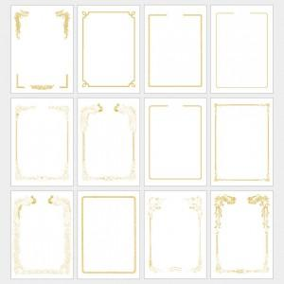

【상세/제작정보】

【인쇄/포장옵션】 | 금박 / 포장불가능

【공급단가】 | 수량 | 1,000~ | 3,000~ | 10,000~ | 30,000~ | 100,000~
*VAT별도 | 단가 | 169원 | 160원 | 152원 | 148원 | 146원

【상품 URL】 | https://www.synergygift.co.kr:443/src/goods_detail.php?gdno=45550

